11класс
Протокол заседания жюри муниципального этапа всероссийской олимпиады школьников по математике в 2018-2019 учебном году
Энгельсский район
02.12.2018г.
Присутствовали: 10 членов жюри
Отсутствовали: 1 член жюри
Повестка: утверждение результатов муниципального этапа ВсОШ
Решили: утвердить результаты муниципального этапа ВсОШ
№ п/п | Ф. И. О. участника (полностью) | Образовательное учреждение | класс | ФИО учителя (полностью) | Практический тур
 |  |  |  |  | 1 | 2 | 3 | 4 | 5 | Сумма баллов | Апелляция | Итого | Рейтинг | Статус
 |  |  |  |  | 7 | 7 | 7 | 7 | 7 | 35
1 | Бодрова Юлия Михайловна | МБОУ "СОШ №1" | 11б | Алимова Ирина Геннадьевна | 7 | 0 | 7 | 7 | 7 | 28 |  | 28 | 1 | ПОБЕДИТЕЛЬ
9 | Баженов Георгий Ваганович | МОУ "Гимназия №8" | 11б | Животова Елена Викторова, Опалева Людмила Анатольевна | 5 | 7 | 7 | 0 | 6 | 25 |  | 25 | 2 | призер
2 | Мазур Анна Юрьевна | МОУ "СОШ №15" | 11а | Шатова Ольга Рудольфовна, Затеева Валентина Павловна | 7 | 7 |  | 7 | 3 | 24 |  | 24 | 3 | призер
6 | Давыдов Артем Вадимович | МБОУ "СОШ №33" | 11б | Скрипниченко Ирина Николаевна | 7 | 5 | 7 |  | 5 | 24 |  | 24 | 3 | призер
3 | Гончаров Михаил Алексеевич | МБОУ "СОШ №32" | 11 | Логинова Татьяна Владимировна | 7 | 3 | 0 | 2 | 7 | 19 |  | 19 | 4 | призер
5 | Григорьева Алина Романовна | МОУ "Гимназия №8" | 11а | Животова Елена Викторовна, Опалева Людмила Анатольевна | 7 | 3 |  | 0 | 3 | 13 |  | 13 | 5 | участник
4 | Савин Егор Иванович | МБОУ "СОШ №4" | 11б | Федотова Елена Юрьевна | 0 | 3 | 0 |  | 3 | 6 |  | 6 | 6 | участник
7 | Вьюгов Илья Игоревич | МБОУ "СОШ №32" | 11 | Логинова Татьяна Владимировна | 2 | 0 |  |  | 3 | 5 |  | 5 | 7 | участник
8 | Колесниченко Евгения Евгеньевна | МОУ "Гимназия №8" | 11б | Животова Елена Викторова, Опалева Людмила Анатольевна |  |  |  |  |  | 0 |  | 0 | не явился
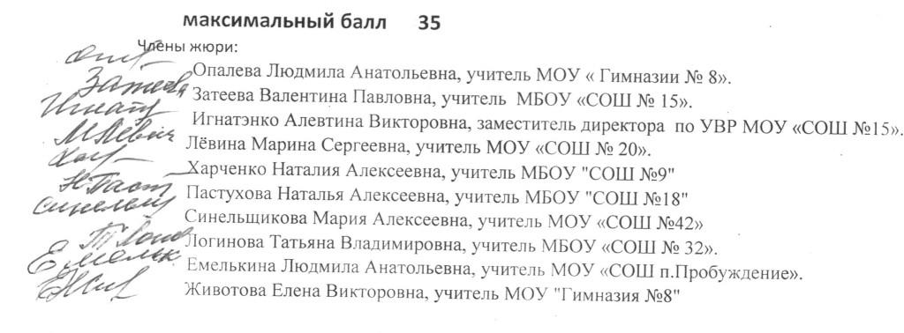

 | Члены жюри:

